ＰＣ
■お祝い金申請 ＰＣ変更点
 | ①スカウト画面
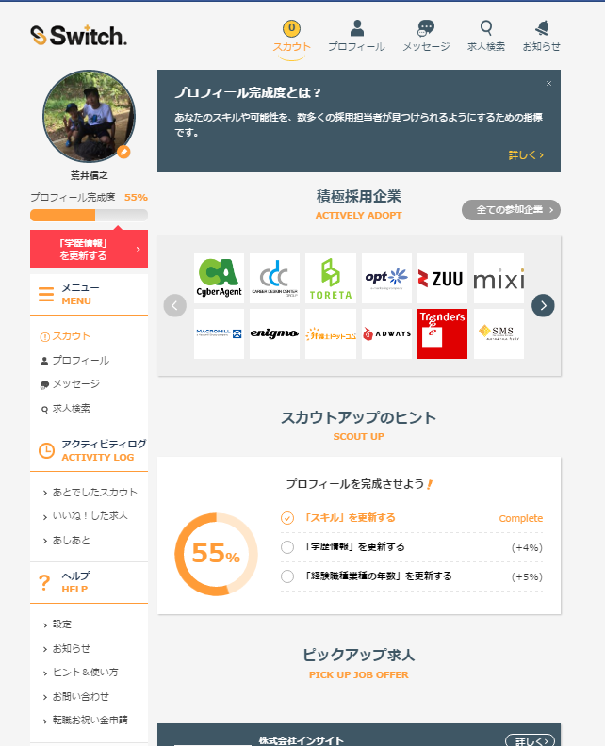
キャンペーンの文言追加
リンクで押下すると「キャンペーン画面」に遷移

 | ②転職お祝い金申請画面
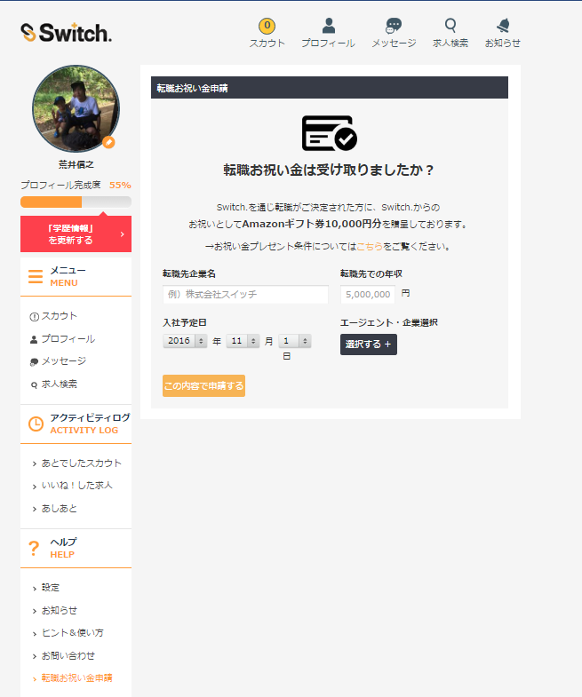

この間に画像を入れる
リンクで押下すると「キャンペーン画面」に遷移

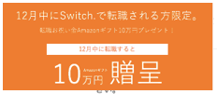

 | ③キャンペーン画面（新規）

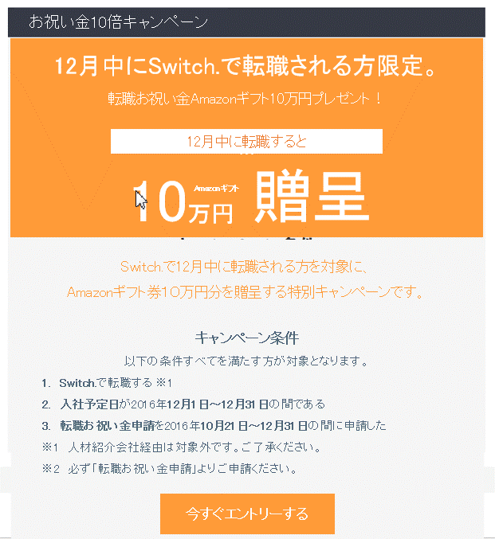

リンクで押下すると「転職お祝い金申請画面」に遷移

スマホ
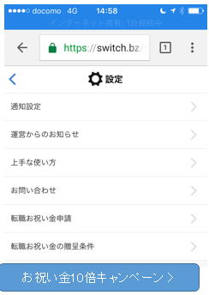
■お祝い金申請 スマホ変更点
 | ①スカウト画面
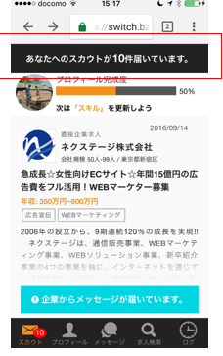

 | ②転職お祝い金申請画面
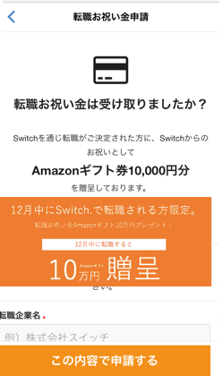

この間に画像を入れる
リンクで押下すると「キャンペーン画面」に遷移

 | ③キャンペーン画面（新規）
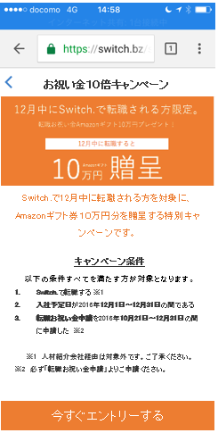

リンクで押下すると「転職お祝い金申請画面」に遷移

 | ④メニューの新設

